Contoh
 | REKENING KORAN BANK |  |  |  | BUKU BESAR BANK
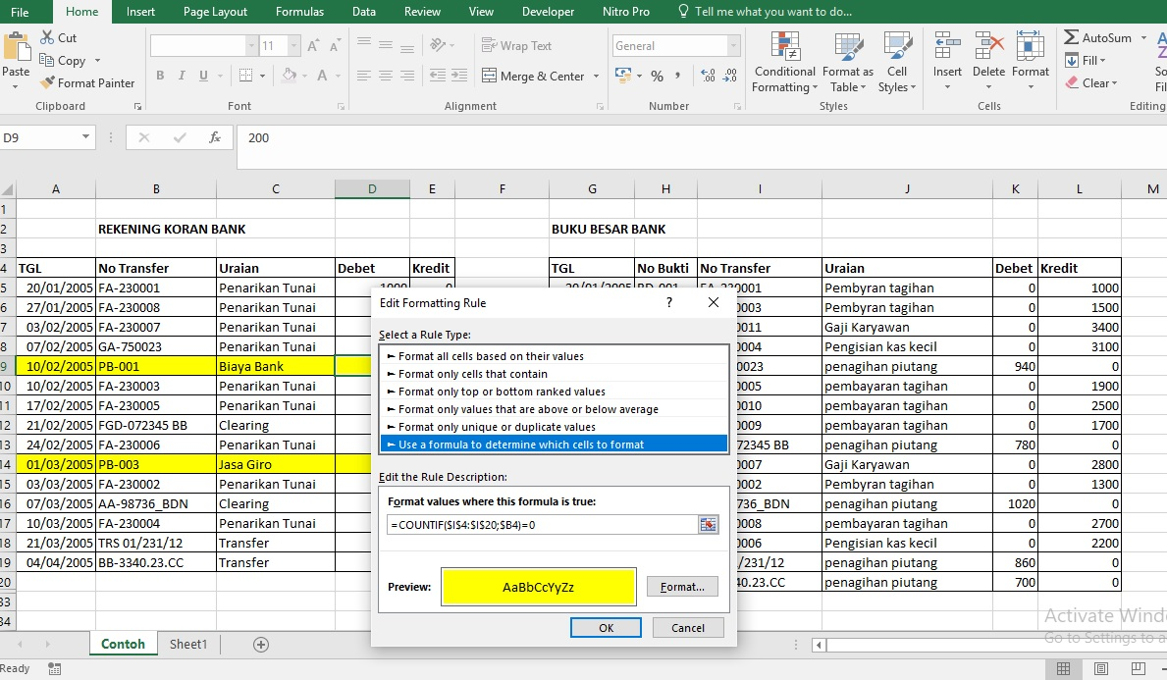
TGL | No Transfer | Uraian | Debet | Kredit | TGL | No Bukti | No Transfer | Uraian | Debet | Kredit
2005-01-20 | FA-230001 | Penarikan Tunai | 1000 | 0 | 2005-01-20 | BD-001 | FA-230001 | Pembyran tagihan | 0 | 1000
2005-01-27 | FA-230008 | Penarikan Tunai | 2200 | 0 | 2005-01-21 | BD-003 | FA-230003 | Pembyran tagihan | 0 | 1500
2005-02-03 | FA-230007 | Penarikan Tunai | 1300 | 0 | 2005-01-27 | BD-011 | FA-230011 | Gaji Karyawan | 0 | 3400
2005-02-07 | GA-750023 | Penarikan Tunai | 0 | 940 | 2005-02-03 | BD-010 | FA-230004 | Pengisian kas kecil | 0 | 3100
2005-02-10 | PB-001 | Biaya Bank | 200 | 0 | 2005-02-07 | BR-001 | GA-750023 | penagihan piutang | 940 | 0
2005-02-10 | FA-230003 | Penarikan Tunai | 3100 | 0 | 2005-02-10 | BD-005 | FA-230005 | pembayaran tagihan | 0 | 1900
2005-02-17 | FA-230005 | Penarikan Tunai | 2500 | 0 | 2005-02-17 | BD-007 | FA-230010 | pembayaran tagihan | 0 | 2500
2005-02-21 | FGD-072345 BB | Clearing |  | 780 | 2005-02-18 | BD-004 | FA-230009 | pembayaran tagihan | 0 | 1700
2005-02-24 | FA-230006 | Penarikan Tunai | 2800 | 0 | 2005-02-21 | BR-002 | FGD-072345 BB | penagihan piutang | 780 | 0
2005-03-01 | PB-003 | Jasa Giro | 0 | 150 | 2005-02-24 | BD-009 | FA-230007 | Gaji Karyawan | 0 | 2800
2005-03-03 | FA-230002 | Penarikan Tunai | 3400 |  | 2005-03-03 | BD-002 | FA-230002 | Pembyran tagihan | 0 | 1300
2005-03-07 | AA-98736_BDN | Clearing | 0 | 1020 | 2005-03-07 | BR-003 | AA-98736_BDN | penagihan piutang | 1020 | 0
2005-03-10 | FA-230004 | Penarikan Tunai | 1900 | 0 | 2005-03-10 | BD-008 | FA-230008 | pembayaran tagihan | 0 | 2700
2005-03-21 | TRS 01/231/12 | Transfer | 0 | 860 | 2005-03-10 | BD-006 | FA-230006 | Pengisian kas kecil | 0 | 2200
2005-04-04 | BB-3340.23.CC | Transfer | 0 | 700 | 2005-03-21 | BR-004 | TRS 01/231/12 | penagihan piutang | 860 | 0
 |  |  |  |  | 2005-04-04 | BR-005 | BB-3340.23.CC | penagihan piutang | 700 | 0

